АП+Прайс

 |  | Рекламное агентство РЕКЛАМА ЛИФТ
 |  | АДРЕСНАЯ ПРОГРАММА И ПРАЙС

 |  | ДЗЕРЖИНСКИЙ

РАЙОН
 | Количество стендов | Микрорайон | Кол-во стендов | Цена А6 за 1стенд | Стоимость А6 за Микр | Цена А5 за 1стенд | Стоимость А5 за Микр | Цена А4 за 1стенд | Стоимость А4 за Микр | Цена А3 за 1стенд | Стоимость А3 за Микр | Дата начала РК (период 1мес) | Рекламный носитель
ДЗЕРЖИНСКИЙ | 148 | Дзержинский | 148 | 90.00 | 13,320.00 | 132.00 | 19,536.00 | 245.00 | 36,260.00 | 450.00 | 66,600.00 | с 1 числа | Закрытый стенд в лифте
Дзержинский | 148 | Итог | 148 |  | 13,320.00 |  | 19,536.00 |  | 36,260.00 |  | 66,600.00
Бондарева 19 | 1
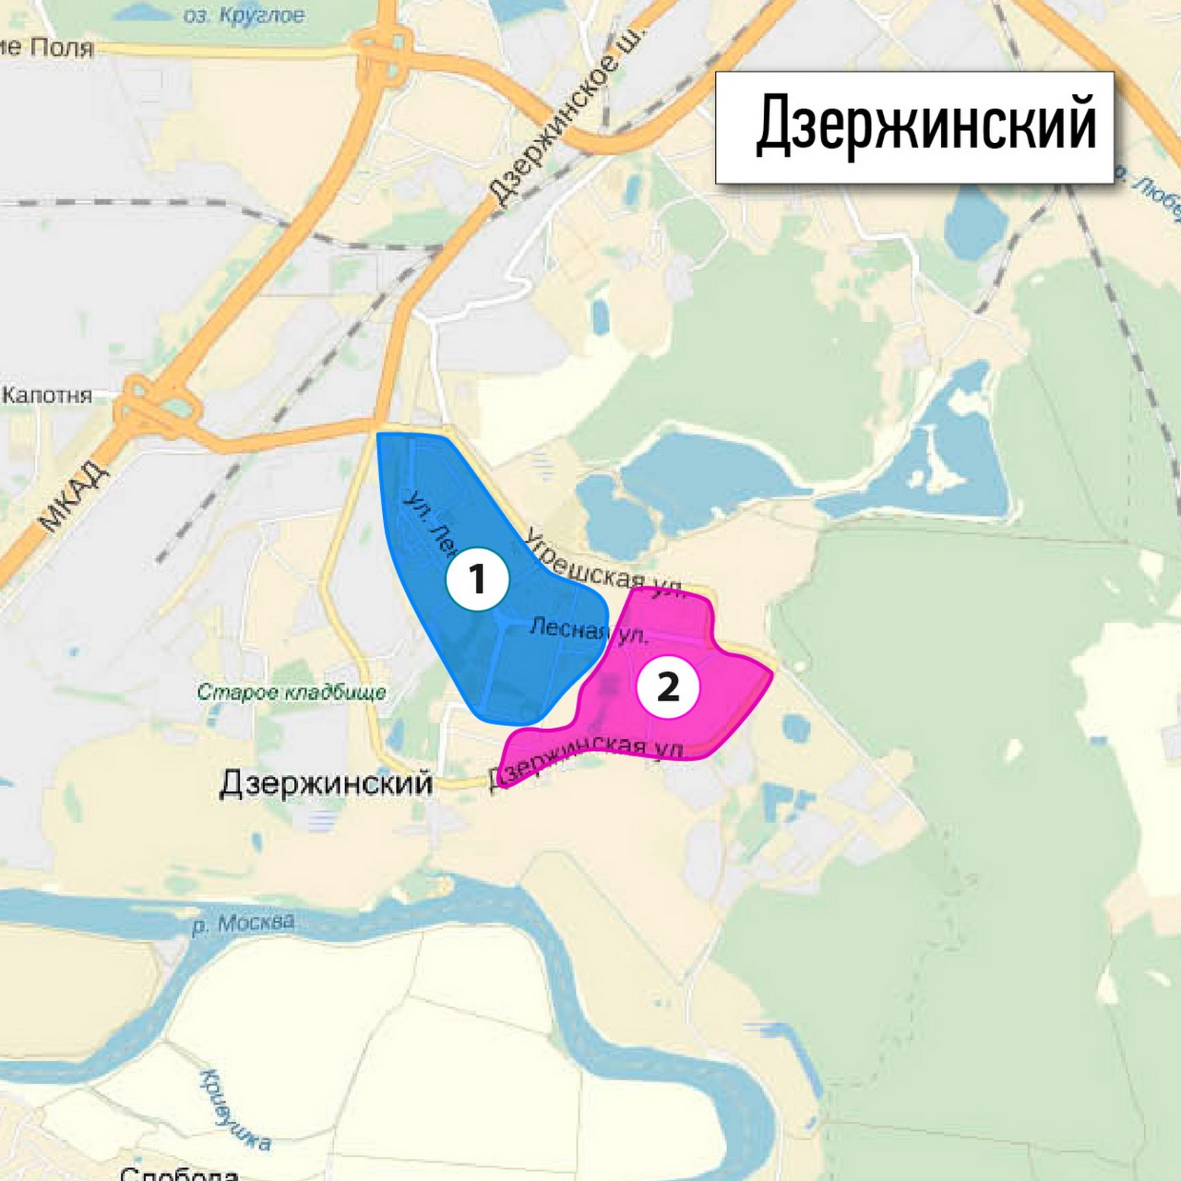
Бондарева 20 | 1
Дзержинская 17 | 2
Дзержинская 19 | 2
Ленина 2 | 1
Ленина 21 | 1
Ленина 24 | 4
Ленина 2А | 2
Лермонтова 16 | 1
Лермонтова 19 | 1
Лермонтова 20 | 1
Лермонтова 23 | 2
Лермонтова 5 | 1
Лермонтова 6 | 1
Лермонтова 7 | 1
Лесная 1 | 4
Лесная 12 | 4
Лесная 12Б | 6
Лесная 13 | 8
Лесная 14 | 4
Лесная 15 | 4
Лесная 15-б | 3
Лесная 16 | 6
Лесная 17 | 3
Лесная 17-а | 2
Лесная 19 | 2
Лесная 2 | 8
Лесная 5 | 1
пл. Донского 2 | 2
Спортивная 10 | 6
Спортивная 19 | 1
Спортивная 20 | 1
Томилинская 11 | 2
Томилинская 13 | 2
Томилинская 18 | 6
Томилинская 19-а | 1
Томилинская 21 | 4
Томилинская 22-а | 1
Томилинская 23 | 3
Томилинская 26 | 2
Томилинская 27 | 4
Томилинская 28 | 4
Томилинская 33 | 4
Томилинская 7 | 2
Угрешская 26-а | 6
Угрешская 28 | 4
Шама 6 | 3
Шама 8 | 4
Шама 9 | 3
Школьная 5 | 6
Общий итог | 148

